2.Pivot vc
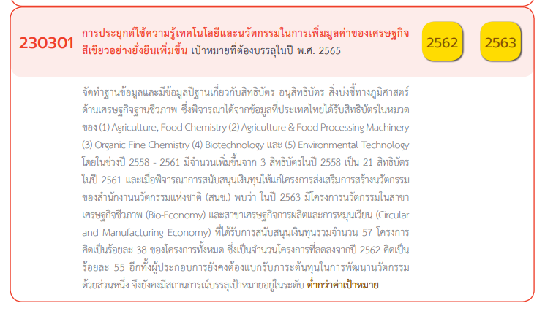
Count of โครงการ | Column Labels
Row Labels | 2560 | 2561 | 2562 | 2563 | 2564 | 2565 | 2566 | (blank) | Grand Total
230301V01 |  | 3 | 3 | 15 | 11 | 22 | 4 |  | 58
230301F0101 |  | 1 | 2 | 2 | 8 | 5 | 2 |  | 20
230301F0102 |  | 1 | 1 | 1 | 1 | 3 | 1 |  | 8
230301F0103 |  |  |  | 3 | 2 | 7 | 1 |  | 13
230301F0104 |  | 1 |  | 8 |  | 6 |  |  | 15
230301F0105 |  |  |  | 1 |  | 1 |  |  | 2
230301V02 |  |  | 1 | 1 | 4 | 5 | 1 |  | 12
230301F0201 |  |  | 1 | 1 |  | 3 |  |  | 5
230301F0202 |  |  |  |  |  | 2 |  |  | 2
230301F0203 |  |  |  |  | 3 |  | 1 |  | 4
230301F0204 |  |  |  |  | 1 |  |  |  | 1
230301V03 |  | 2 | 4 | 5 |  | 7 |  |  | 18
230301F0301 |  | 2 | 4 | 5 |  | 1 |  |  | 12
230301F0302 |  |  |  |  |  | 3 |  |  | 3
230301F0303 |  |  |  |  |  | 2 |  |  | 2
230301F0304 |  |  |  |  |  | 1 |  |  | 1
230301V04 | 1 |  |  | 1 |  | 8 | 1 |  | 11
230301F0401 |  |  |  |  |  | 6 | 1 |  | 7
230301F0402
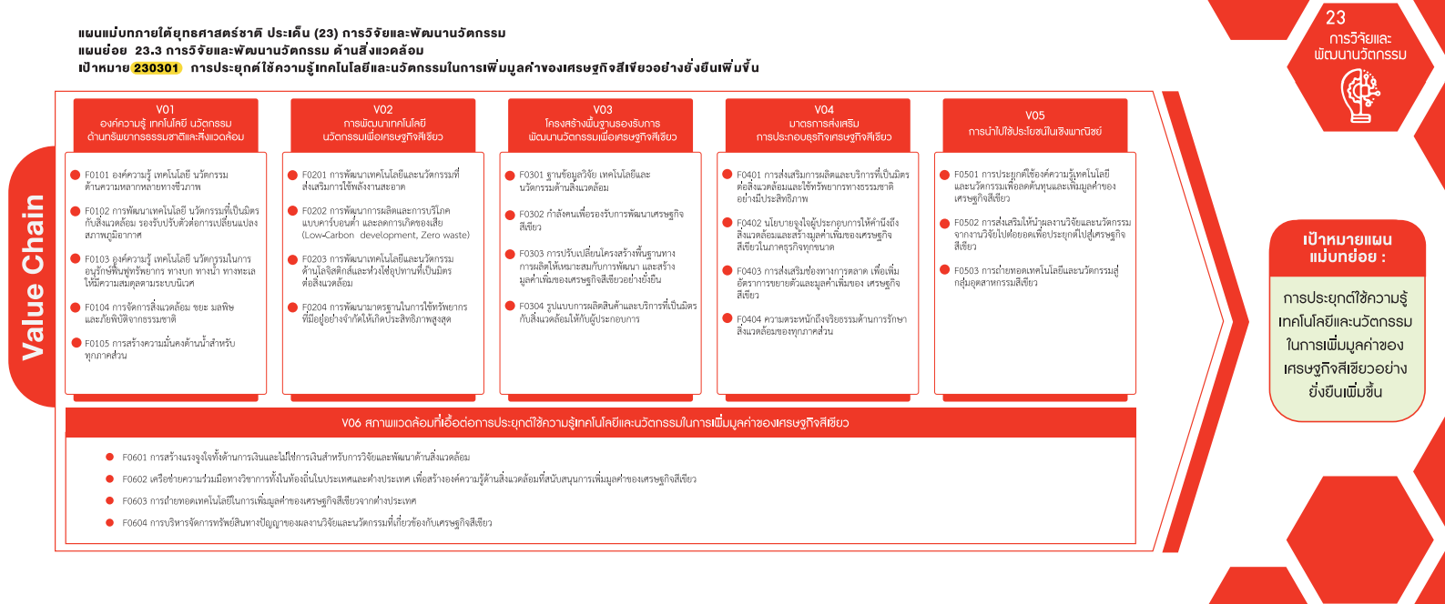
230301F0403 | 1 |  |  | 1 |  | 2 |  |  | 4
230301F0404
230301V05 |  |  |  |  |  | 8 |  |  | 8
230301F0501 |  |  |  |  |  | 4 |  |  | 4
230301F0502 |  |  |  |  |  | 4 |  |  | 4
230301F0503
(58 โครงการ)
(12 โครงการ)
(18 โครงการ)
(11 โครงการ)
(8 โครงการ)
230301V06 |  |  |  |  |  | 1 |  |  | 1
230301F0601 |  |  |  |  |  | 1 |  |  | 1
230301F0602
230301F0603
(20)
(5)
(12)
(7)
(4)
230301F0604
ไม่มีข้อมูล |  | 1 |  |  |  |  |  |  | 1
(8)
(2)
(3)
(0)
ไม่มีข้อมูล |  | 1 |  |  |  |  |  |  | 1
(4)
Grand Total | 1 | 6 | 8 | 22 | 15 | 51 | 6 |  | 109
(13)
(4)
(2)
(4)
(0)

(15)
(1)
(1)
(0)
(2)

(1 โครงการ)

(1)
(0)
(0)
(0)

โครงการที่ไม่สอดคล้องกับองค์ประกอบและปัจจัยใดของเป้าหมายแผนแม่บทย่อย
จำนวน 1 โครงการ

